关系图
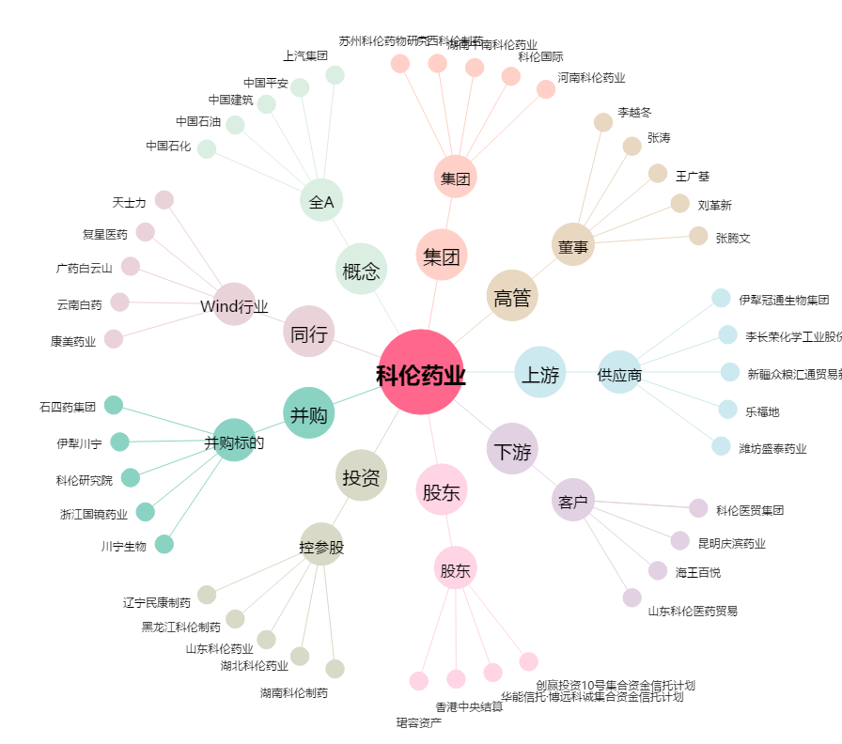
科伦药业[002422.SZ] - 关系概览图

